Ex3.1 (Raw QAS)
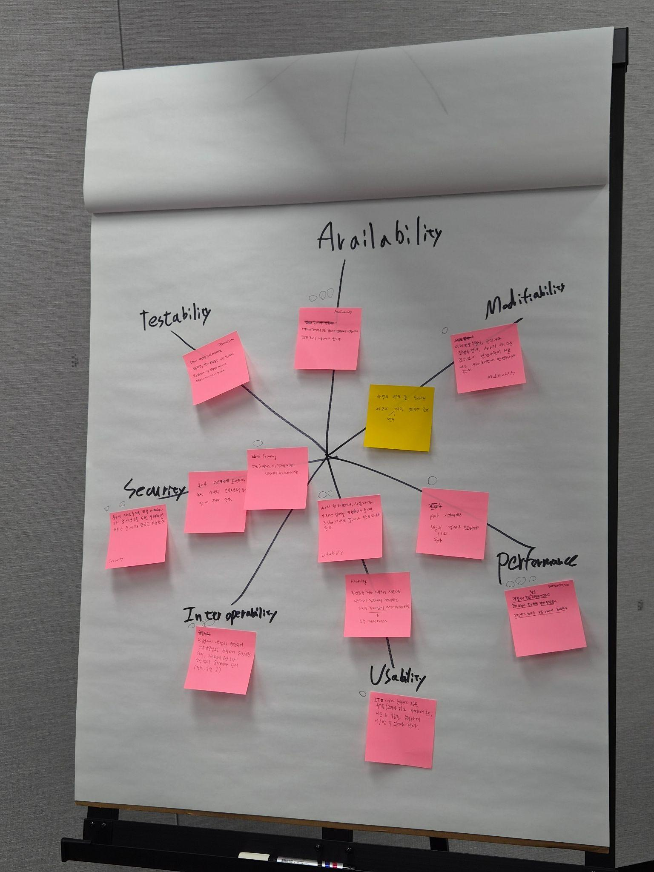
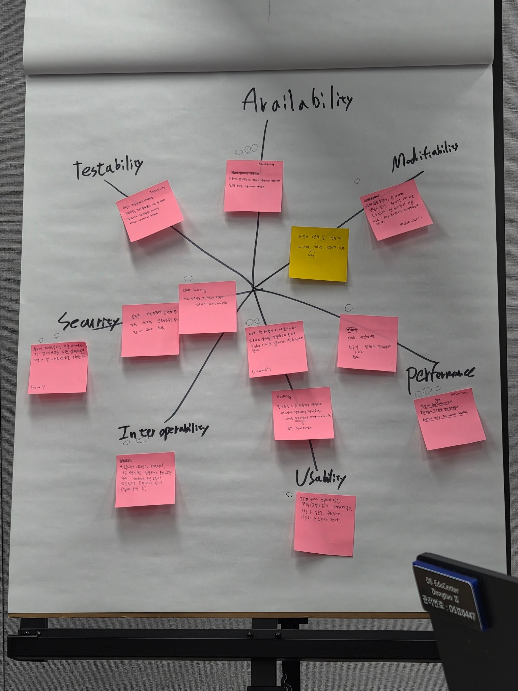
[Ex3.1] Raw QAS (Raw Quality Attribute Scenario) 발굴
Scenario Brainstorming: 팀당 10개 내외(1인당 2건↑ 필수)의 Quality Attribute Raw 시나리오를 작성하세요.
Voting: 팀당 4개 이상의 Scenario를 선정. 단, 다양한 품질 속성(3개 이상)이 나오도록 할 것

Member | Quality Attribute | Raw Quality Attribute Scenario | VOTE | 박대영 | 김지혜 | 김태정 | 박진수 | 주세원 | 팀원6
박대영 | Performance |  | 0
김지혜 |  | 답변을 작성하기에 정보가 부족합니다. 김지혜 님이 작성할 품질 속성(Quality Attribute) 또는 요구사항에 대한 구체적인 내용이 필요합니다. | 0
김태정 | Interoperability |  | 0
박진수 |  |  | 0
주세원 | Usability | 플랫폼을 처음 사용하는 사용자도 플랫폼에 접근해서 결제 완료하기까지의 과정을 문제 없이 수행 가능해야 한다. | 0
주세원 | Security | 사용자의 결제 정보가 안전하게 관리되어야 한다. | 0
 |  |  | 0
 |  |  | 0
 |  |  | 0
 |  |  | 0
 |  |  | . Voting: 개인별로 4~5개 항목에 Voting

Ex3.2 (QAS)
[Ex3.2] QAS (Quality Attribute Scenario) 작성
Scenario Refinement: 선택된 시나리오에 대해서 품질 속성 시나리오(QAS)를 작성하세요

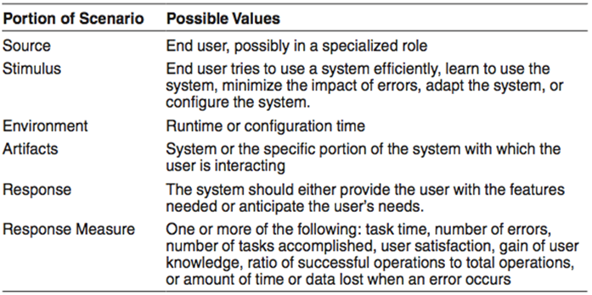
Requirement-ID | QA_001 (작성자: 박대영)
Quality Attribute | Usability
Source | 지역화폐 App 사용자
Stimulus | 지역 상품권 구매 클릭
Environment | 지역화폐 앱 홈 화면 상태
Artifacts | 지역상품권 결제 플랫폼
Response | 결제 완료
Response Measure | UI 기준 3 click
Priority | 4
Description | 지역화폐 앱이 홈 화면 상태에서, 사용자가 지역 상품권 구매 클릭, UI 기준 3 click 이내로 결제 완료 되어야 한다.

Requirement-ID | QA_002 (작성자: 김지혜)
Quality Attribute | Performance
Source | 사용자
Stimulus | 명절이나 특정 이벤트 기간으로 지역상품권 구매요청 증가
Environment | 이벤트로 구매요청이 급증한 peak 시간대
Artifacts | 지역상품권 결제 플랫폼
Response | 증가한 요청을 정상적으로 처리
Response Measure | 결제 요청량의 90%를 3초 이내에 처리한다.
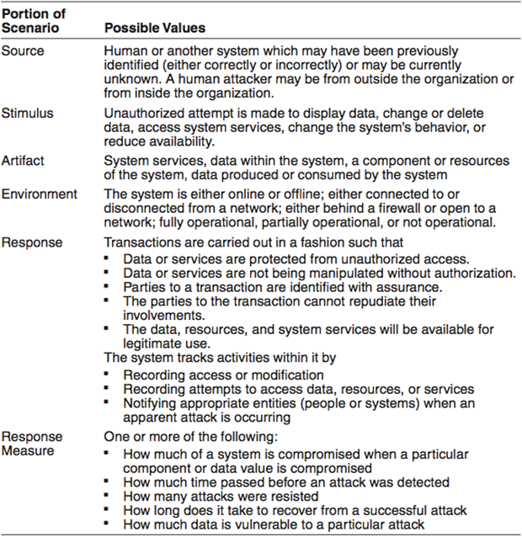
Priority | 2
Description | 명절이나 특정 이벤트로 사용자의 지역상품권 구매요청이 급증하는 Peak 시간대에, 결제 플랫폼은 요청량의 90%를 3초 이내에 정상적으로 처리한다.

Requirement-ID | QA_003 (작성자: 주세원)
Quality Attribute | Security
Source | 사용자
Stimulus | 결제 QR을 띄우기 위한 인증 요청이 연속으로 5번 실패
Environment | 플랫폼이 네트워크에 정상적으로 연결되어 있는 상태
Artifacts | 지역상품권 결제 플랫폼
Response | 해당 계정의 결제 기능을 즉시 차단
Response Measure | 결제 기능이 10분간 잠금 처리되어야 하며, 해당 시간 동안 해당 계정으로 발생하는 결제 인증 요청은 모두 거부되어야 함
Priority | 1
Description | 지역상품권 결제 플랫폼이 네트워크에 정상적으로 연결되어 있는 상태에서 사용자가 결제 QR을 띄우기 위한 인증 요청이 연속으로 5번 실패하는 경우 지역상품권 결제 플랫폼은 해당 계정의 결제 기능을 즉시 10분 간 차단해야 하며, 차단 시간 동안 해당 계정으로 발생하는 모든 결제 인증 요청은 거부되어야 한다.

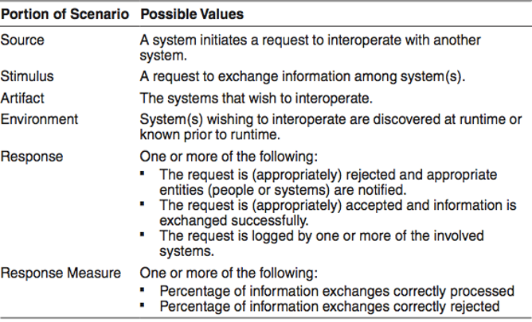
Requirement-ID | QA_004 (작성자: 김태정)
Quality Attribute | Interoperability | 신규 금융사가 충전 수단으로 연동된 상태에서, 해당 금융사와의 정보 교환이 기존 금융사와 동일하게 처리되고, 규격에 맞지 않는 교환은 거절되어야 한다.
Source | 지역 상품권 결제 플랫폼
Stimulus | 사용자의 지역 상품권 구매 처리를 위해 금융사 시스템에 충전 정보 교환을 요청
Environment | 지역 상품권 결제 플랫폼은 정상 운영 중이며, 신규 금융사는 지역 상품권 결제 플랫폼에 등록된 상태.
Artifacts | 지역 상품권 결제 플랫폼과 신규 금융사 시스템
Response | 규격에 일치하는 충전 정보 교환은 수락되어, 기존 금융사와 동일하게 충전 처리되어 잔액에 반영. 규격에 일치하지 않는 정보 교환은 거절 후 통보.
Response Measure | 규격에 일치한 교환의 처리율 100%. 규격에 일치하지 않는 교환의 거절율 100%.
Priority | 3
Description | 지역 상품권 결제 플랫폼이 신규 금융사와 동작 중에 연동된 상태에서 충전 정보를 교환할 때, 규격에 일치하는 교환은 기존 로직과 동일하게 100%로 처리하고, 규격 불일치 교환은 100% 거절/통보한다.

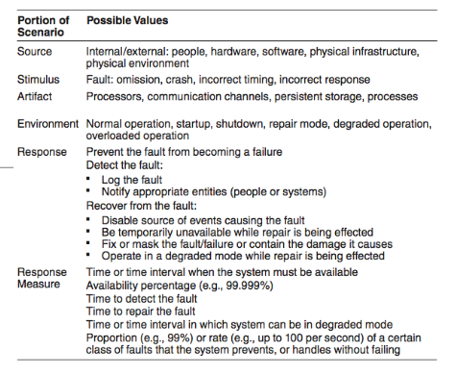
Requirement-ID | QA_005 (작성자: 박진수)
Quality Attribute | Availability
Source | external people (가맹점주가)
Stimulus | omission (충전 없이 결제)
Environment | normal operation (정상 상황에서)
Artifacts | process (지역 상품권 결제 플랫폼이)
Response | Notify appropriate entities (사용자에게 알림)
Response Measure | 1초 내
Priority | 5
Description | 가맹점주가 사용자의 잔액보다 큰 금액의 결제를 요청하면 지역상품권 결제 플랫폼이 정상상황에서 1초 이내 사용자App, 결제단말(pos)에게 "잔액부족"을 알려야 한다.

